CHIP PRIMER TRIMESTRE
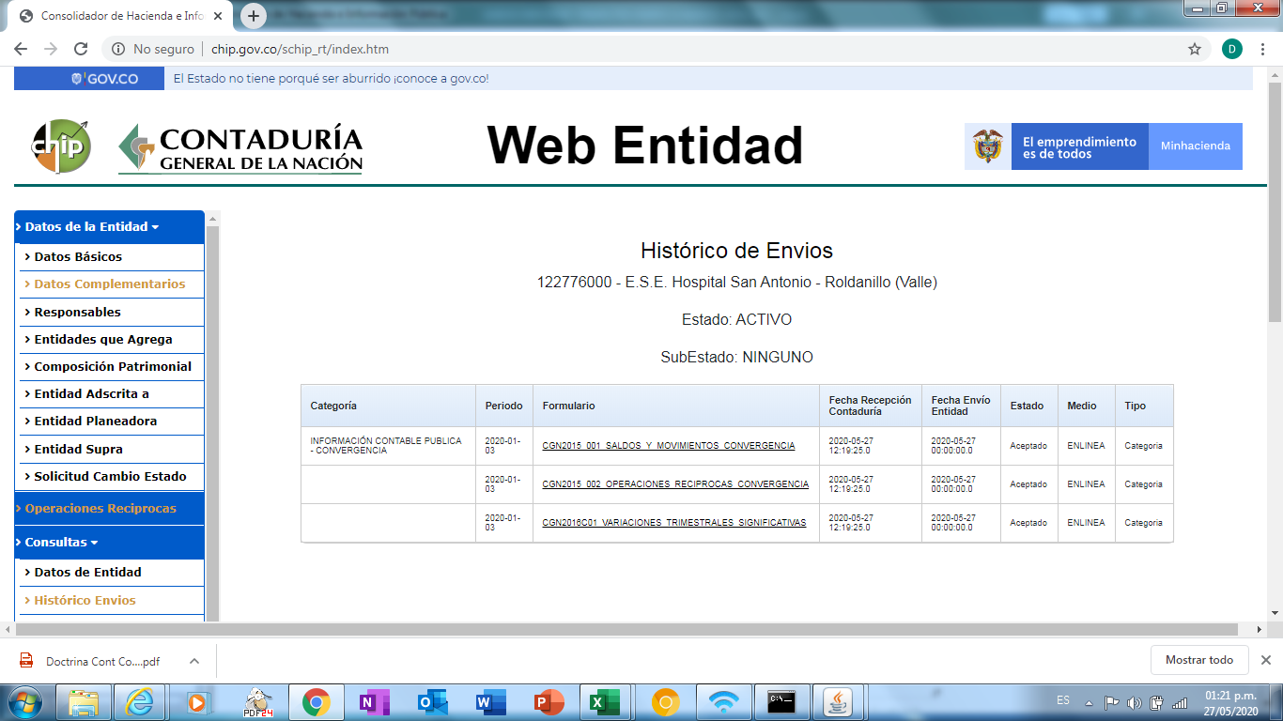

CHIP SEGUNDO TRIMESTRE
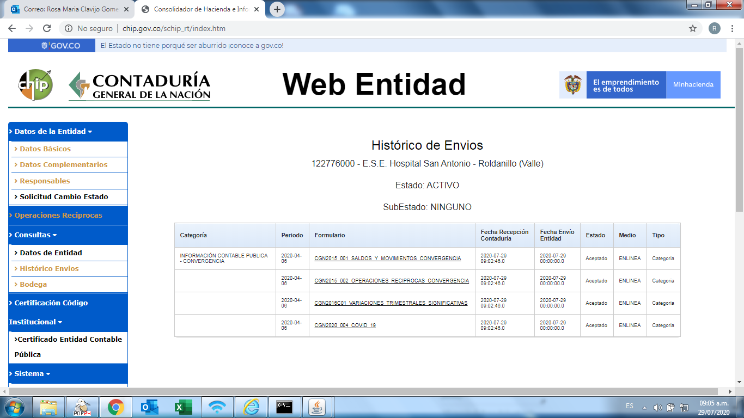

CHIP TERCER TRIMESTRE
